商品信息
COCO Living Space｜简约旅行便携拉链收纳袋
来源：COCO_Living_Space_Shopee全量审计_持续更新.xlsx｜工作表：高销量商品｜Excel第79行｜商品ID：12464561733

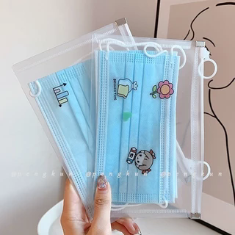
字段 | 内容 | 商品主图
序号 | 46
商品主图 | 见右侧嵌入主图
商品ID | 12464561733
商品中文名称 | 简约旅行便携拉链收纳袋
商品标题 | Mask bag, student mask storage bag, temporary storage folder, sealed, portable storage box, artifact, carry mouth and nose mask, zipper bag, portable folder, stationery bag
Shopee链接 | https://shopee.com.my/Mask-bag-student-mask-storage-bag-temporary-storage-folder-sealed-portable-storage-box-artifact-carry-mouth-and-nose-mask-zipper-bag-portable-folder-stationery-bag-i.115498741.12464561733
近月销量显示 | 12 Sold/Month
近月销量下限 | 12
列表价格显示 | RM1.50
列表最低价(MYR) | 1.50
列表评分 | 5.0
累计总销量显示 | 598 Sold
累计总销量下限 | 598
是否精确 | TRUE
详情价格显示 | RM1.50
详情价(MYR) | 1.50
详情评分 | 5.0
评论覆盖 | 51
好评主题 | 51
差评/风险主题 | 51
图片来源URL | https://down-my.img.susercontent.com/file/4ac69633f2a40e8f4001954cc0555874@resize_w320_nl.webp
1688链接 | https://detail.1688.com/offer/772189651598.html?share_token=W30t7kC5lqXVBaGgOikFE5ROJ1DQCN76QZ9s0+XbG4muJZfxzWl9Dg%3D%3D&__share_id=2aae2a95-071b-4a4d-baf1-c37fb2336814&rpg-cnt=share.offerDetail&offerId=772189651598&__zhi_token=7yvki0r96o6ac&spm=a262eq.8992535%2F20260805.5103953.0&forcePC=1785935959112
颜色/规格
长宽高
重量(g)
单个成本
单个运费
国内段总价
国际头程
总成本估算
利润估算
预计毛利率估算
3个成本
3个运费
国内段总价2
国际头程2
总成本估算2
利润估算2
预计毛利率估算2
5个成本
5个运费
国内段总价3
国际头程3
总成本估算3
利润估算3
预计毛利率估算3
8个成本
8个运费
国内段总价4
国际头程4
总成本估算4
利润估算4
预计毛利率估算4

